PASAPORTE
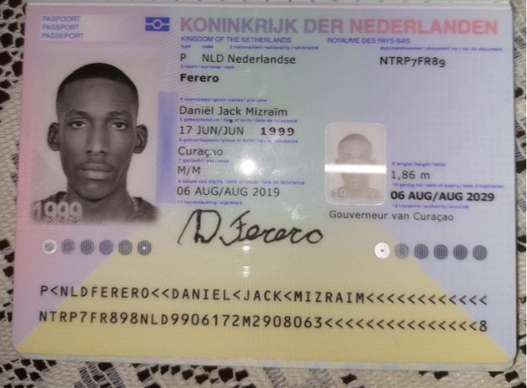
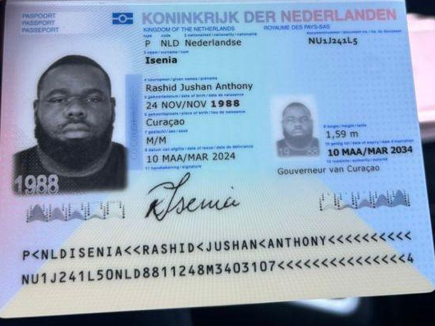
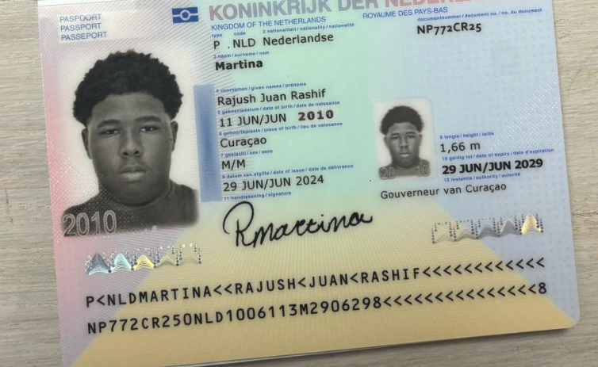
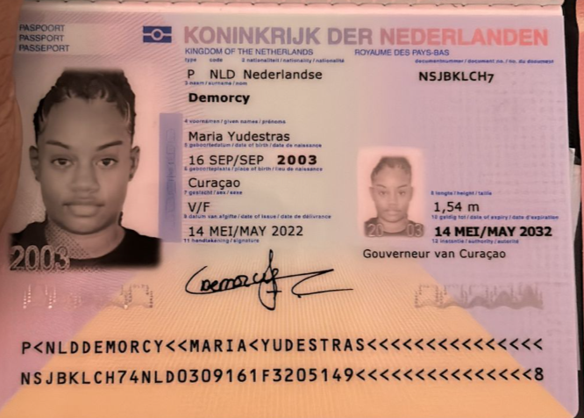
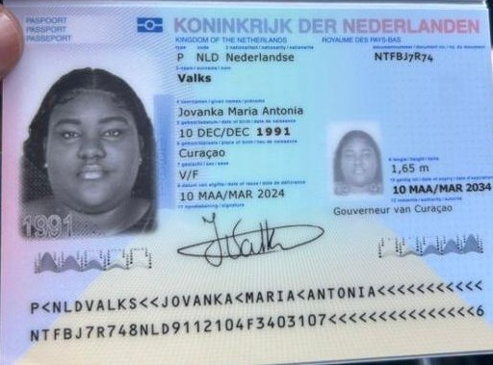
Nombre | Jovanka
Nombre | Maria Antonia | MARIA YUDESTRAS
Apellido |  | DEMORCY
Apellido de casada | Valks | NSJBKLCH7
Género: . | femenino | 2003-09-16
Pasaporte | NTFBJ7R74
Fecha de nacimiento | 10 de Diciembre 1991 | Mariademorcy@icloud.com +59995152946
Edad | 33 años
Estado civil | casada
Dirección | Papaya resort 6c
Nacionalidad y domicilio: | Curazao
Email: | valksjovanka@hotmail.com
Teléfono | 59995132093
Profesión
RH | o+
Seguro | SVB
Peso | 124 kg
Altura | 1,68 m
Idioma | Ingles, español, Holandes

Salud

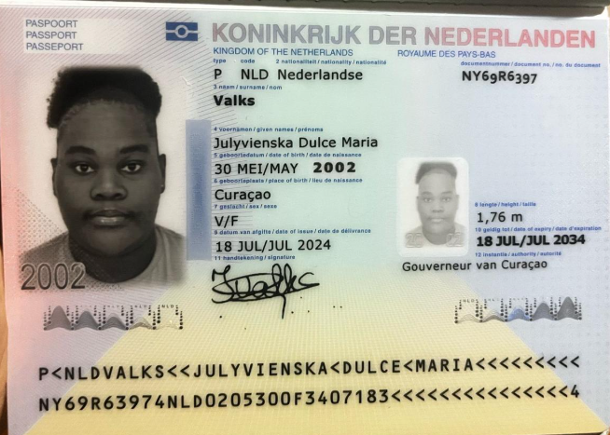
Nombre | Julyvienska
Nombre | Dulce Maria
Apellido | Valks
Apellido de casada
Género: .
Pasaporte | NY69R6397
Fecha de nacimiento | 30 de mayo 2002
Edad | 23
Estado civil
Dirección
Nacionalidad y domicilio:
Email:
Teléfono
Profesión
RH
Seguro
Peso
Altura
Idioma

Salud

VUELO
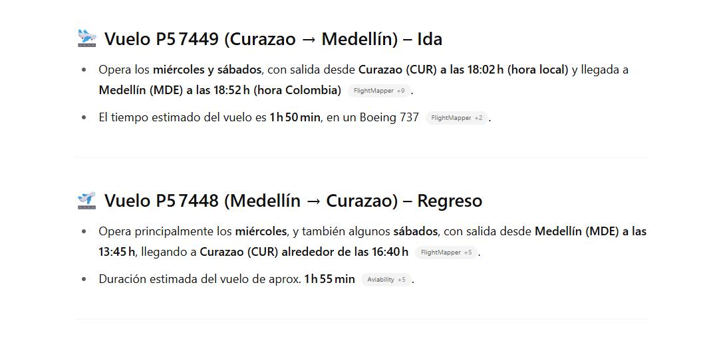
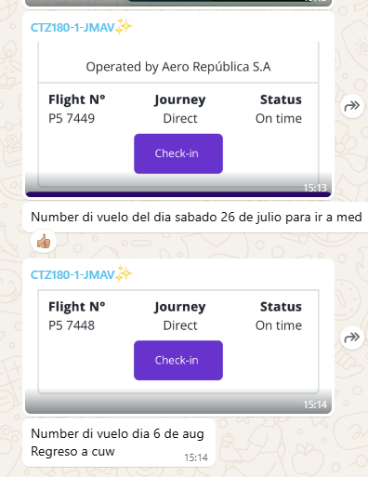

19-07-2025 -Confirmación de los
HOTEL RESERVARON DIRECTAMENTE
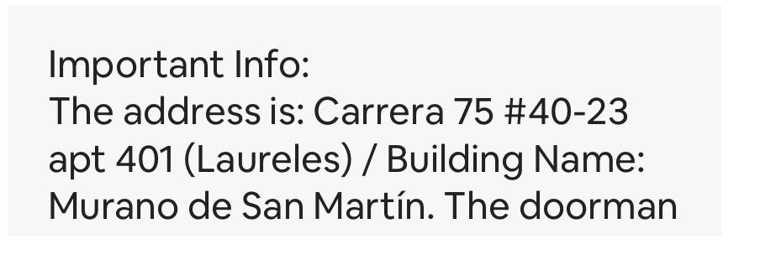

 |  |  | CARRERA 75 No 40 -23 APTO 401 Edificio Murano de San Martin - Laureles

 |  |  |  | medico a domicilio
 |  |  |  | 300 499 63 30

CITA CONFIRMADA MEDICINA INTERNA |  | CONFIRMACIÓN DE ELECTROCARDIOGRAMA |  |  |  | CITA CONFIRMADA NEUMÓLOGO
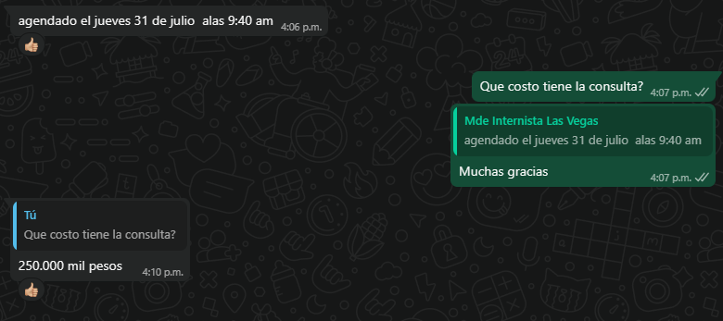
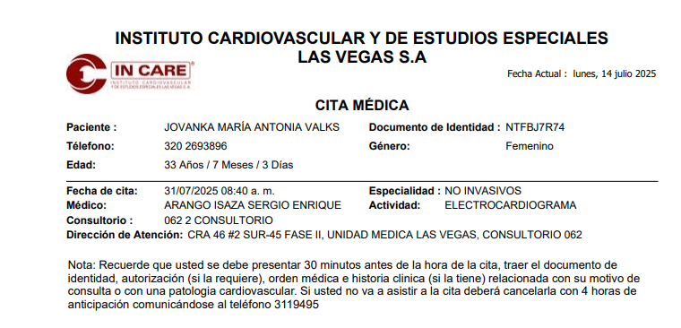
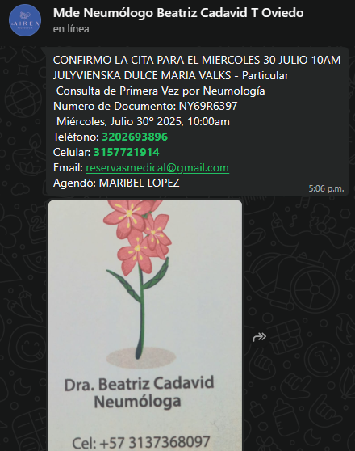
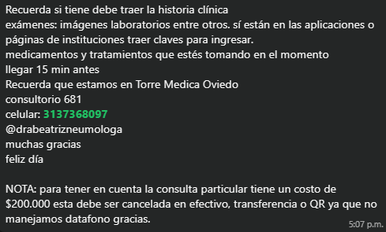

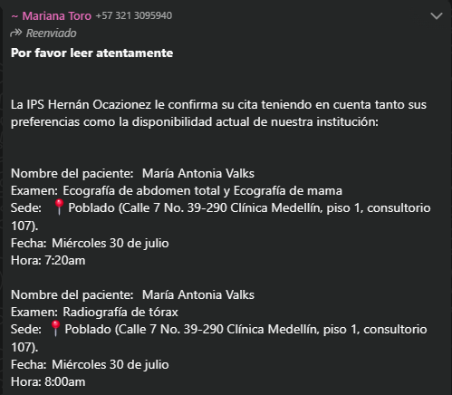
CONFIRMACIÓN ECO DE ADDOMEN TOTAL, ECO DE MAMA, RADIO DE TORAX | PREPARACIÓN |  |  |  | RECOMENDACIONES
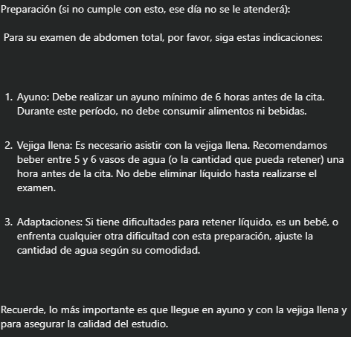
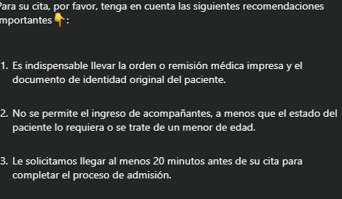

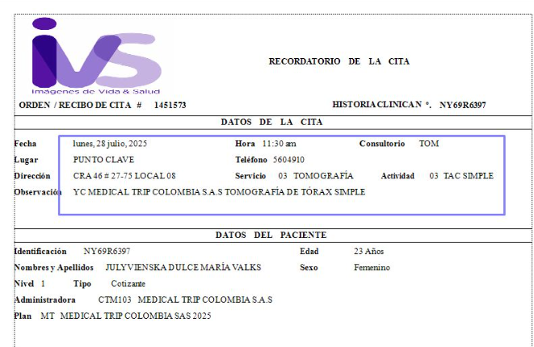
CONFIRMACIÓN DE TOMOGRAFÍA DE TÓRAX

